Sheet1
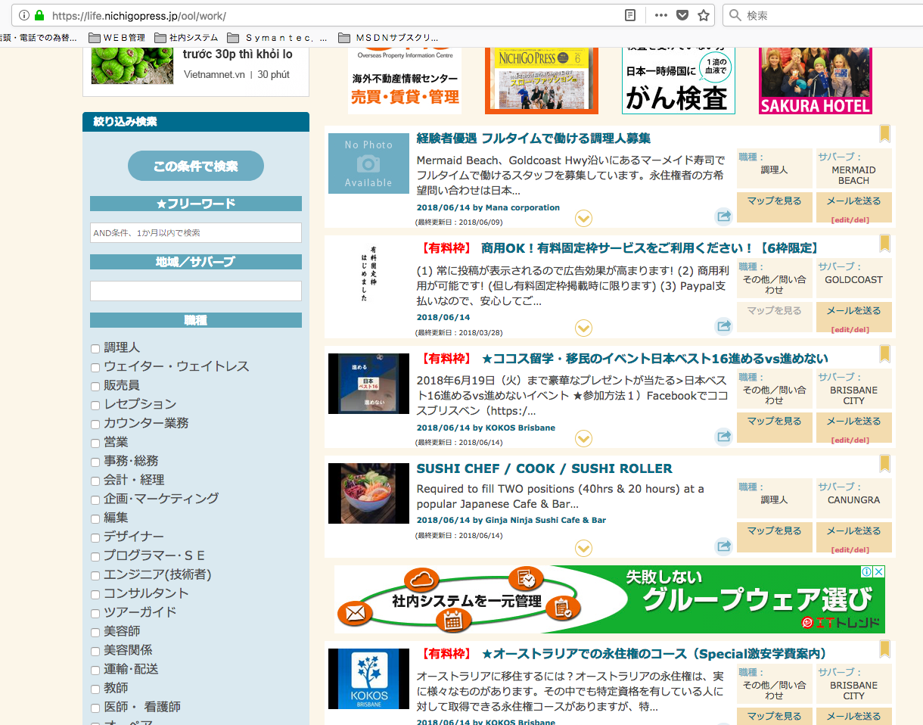

https://life.nichigopress.jp/ool/xxxx/
OOL（ゴールドコースト）の場合、「有料枠」という表示を削除してください
Xóa bỏ phần thể hiện trong khung

削除 Xóa bỏ

削除 Xóa bỏ

削除 Xóa bỏ

